Stock #140 11-04-2022
Stock: | #140 Furniture
Grade: | New and exhibition products

IMG | ARTICLE |  | DESCRIPTION | BRAND | QTY | PRICE LIST | TOTAL PRICE LIST
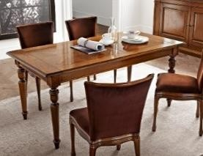 | TAVOLO 600 | 1401200001.0026 | TAVOLO CON INTARSIO RETTANGOLARE ALLUNGABILE A TAPPARELLA DIM. 179/240 x 91 x 80 | LF | 1 | 3,720.00 € | 3,720.00 €
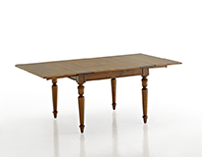 | TAVOLO 603 | 1401200001.0028 | TAVOLO RETTANGOLARE ALLUNGABILE DIM. 179/240 X 91 X 80 | LF | 3 | 2,777.00 € | 8,331.00 €
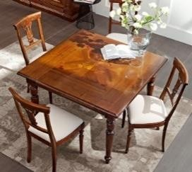 | TAVOLO 601 | 1401200001.0027 | TAVOLO CON INTARSIO QUADRATO ALLUNGABILE DIM. 115/200 x 115 x 80 D4 | LF | 1 | 2,712.00 € | 2,712.00 €
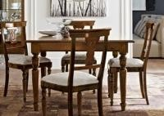 | TAVOLO 604 | 1401200001.0029 | TAVOLO QUADRATO ALLUNGABILE DIM. 115/200 x 115 x 80 | LF | 2 | 2,240.00 € | 4,480.00 €
 | 0AC-AF33 ANT | 1401200001.0048 | TAVOLO CON INTARSIO RETTANGOLARE ALLUNGABILE DIM. 160/200 x 80 x 78 | LF | 6 | 3,380.00 € | 20,280.00 €
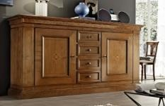 | CREDENZA 622 | 1401200001.0030 | CREDENZA 2 ANTE CON CASSETTI DIM. 223 x 53 x 116 | LF | 3 | 5,155.00 € | 15,465.00 €
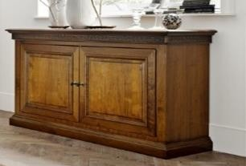 | CREDENZA 626 | 1401200001.0031 | CREDENZA 2 ANTE DIM. 180 x 53 x 99 | LF | 3 | 3,588.00 € | 10,764.00 €
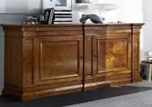 | CREDENZA 627 | 1401200001.0032 | CREDENZA 2 ANTE DIM. 228 x 59 x 116 | LF | 11 | 5,739.00 € | 63,129.00 €
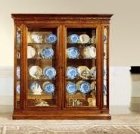 | ARGENTIERA 631 |  | VETRINA DUE ANTE DIM. 198 x 47 x 209 | LF | 6 | 6,333.00 € | 37,998.00 €
 |  |  | VETRINA 1 ANTA DIM. 122 x 47 x 209 | LF | 7 | 4,624.00 € | 32,368.00 €
 | VETRINA 634 |  | CRISTALLIERA 2 ANTE DIM. 149 x 47 x 217 | LF | 2 | 5,260.00 € | 10,520.00 €
 | 0AC-AS34 |  | SEDIA FONDINO IMBOTTITO | LF | 72 | 480.00 € | 34,560.00 €
 | B716 |  | LETTO PER RETE DA 170 X 200 | LF | 5 | 1,924.00 € | 9,620.00 €
 | N1 116-T | 1401200001.0051 | LETTO PER RETE DA 160 X 200 | LF | 7 | 1,759.00 € | 12,313.00 €
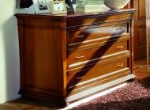 | 515 | 1401200001.0036 | COMO' CON SEGRETO DIM. 135 x 54 x 99 | LF | 7 | 2,525.00 € | 17,675.00 €
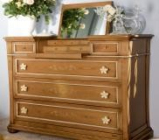 | 511 | 1401200001.0037 | COMO APRIBILE ( FINITURA CLASSICA ) DIM. 135 x 54 x 105 | LF | 3 | 3,231.00 € | 9,693.00 €
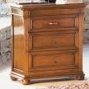 | 512 | 1401200001.0038 | COMODINO 3 CASSETTI DIM. 57 x 36 x 75 | LF | 20 | 957.00 € | 19,140.00 €
 | REM | 1401200001.0042 | PARETI VARIE MISURE E COLORI (3 metri e 4,50 metri) | LF | 4 | 8,000.00 € | 32,000.00 €
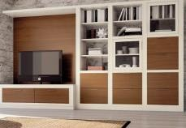 | MELOGRANO | 1401200001.0043 | PARETI VARIE MISURE E COLORI (3,40 metri e 4,20 metri) | LF | 7 | 8,000.00 € | 56,000.00 €
 | LUCI & FORME |  | BASE BOXX TAVOLO GRANDE | LF | 28 | 791.00 € | 22,148.00 €
 |  |  | BASE BOXX TAVOLO PICCOLA | LF | 11 | 660.00 € | 7,260.00 €
 | MOSAICO |  | PARETI VARIE MISURE E COLORI | LF | 6 | 5,000.00 € | 30,000.00 €
 | REM -0B533 001 | 1401200001.0041 | TAVOLO RETTANGOLARE ALL.LE 175 / 275 x 90 x 74 | LF | 4 | 2,344.00 € | 9,376.00 €
 | CITY | 1401200001.0045 | TAVOLO RETTANGOLARE CM 200 | LF | 6 | 2,410.00 € | 14,460.00 €
 |  | 1401200001.0046 | TAVOLO RETTANGOLARE CM 250 | LF | 4 | 2,490.00 € | 9,960.00 €
 |  | 1401200001.0047 | TAVOLO RETTANGOLARE CM 300 | LF | 3 | 2,615.00 € | 7,845.00 €
 | LE 59 | 1401200001.0014 | LETTO X RETE DA 160 X 200 CM | LF | 10 | 1,957.00 € | 19,570.00 €
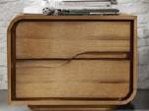 | AZ 67 / 77 | 1401200001.0015 / 16 | COMODINO DX - SX | LF | 10 | 705.00 € | 7,050.00 €
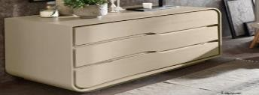 | AZ 15 | 1401200001.0017 | COMO' 3 CASSETTI | LF | 5 | 2,513.00 € | 12,565.00 €
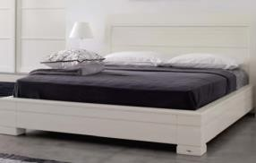 | LR 18 - 180 | 1401200001.0020 | LETTO X RETE DA 180 X 200 CM | LF | 4 | 1,710.00 € | 6,840.00 €
 | LR 18 - 150 | 1401200001.0019 | LETTO X RETE DA 150 X 200 CM | LF | 12 | 1,544.00 € | 18,528.00 €
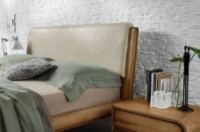 | AV 18 | 1401200001.0018 | LETTO CONTENITORE | LF | 9 | 2,236.00 € | 20,124.00 €
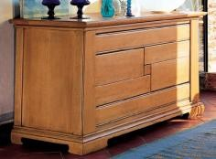 | 209 | 1401200001.0021 | COMO' 6 CASSETTI CON SEGRETO - FIN. SCURA | LF | 1 | 2,893.00 € | 2,893.00 €
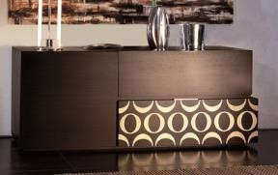 | B - 324 | 1401200001.0022 | MADIA 1 ANTA E 2 CASSETTI - VARIE FINITURE (EBANO) 189 x 53 x 78 | LF | 6 | 2,226.00 € | 13,356.00 €
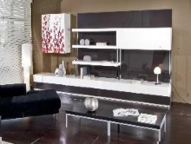 | GENERICO | 1401200001.0013 | PARETE VARIE FINITURE MT 3 | LF | 1 | 6,800.00 € | 6,800.00 €
 | 212 |  | COMODINO | LF | 1 | 604.00 | 604.00 €
 | 0AC-AV18 |  | LETTO 160X200 CON CONTENITORE | LF | 2 | 2,236.00 | 4,472.00 €
 | 0AC-N126 |  | CREDENZA 2 ANTE SCORREVOLI 263X57XH86 | LF | 2 | 2,956.00 | 5,912.00 €
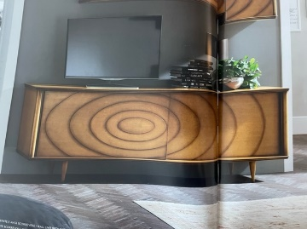 | 0AC-N123 |  | CREDENZA 2 ANTE SCORREVOLI 210X57XH86 | LF | 1 | 2,677.00 | 2,677.00 €
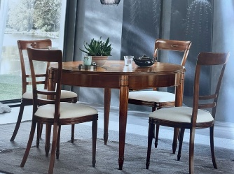 | 0AC - N132 |  | TAVOLO ROTONDO CM. 122 / 182 | LF | 1 | 2,423.00 € | 2,423.00 €
 |  |  |  |  | 297 |  | 625,631.00 €

